Tables de production employées
TABLES DE PRODUCTION EMPLOYEES

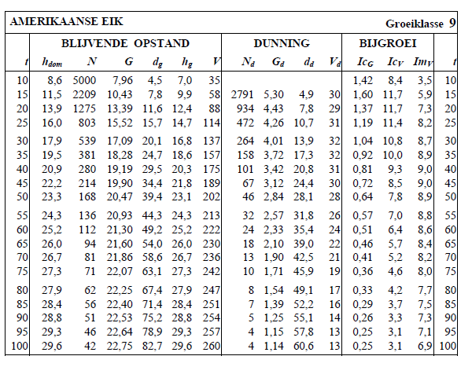
 | Chene rouge d'Amérique

 | Table utilisée : | Jansen and Faber - OPBRENGST TABELLEN voor belangrijke boomsoorten in Nederland (1996)

 |  | Classe de fertilité 9 (très forte)

 | Source : | https://docplayer.nl/110349859-Opbrengst-tabellen-voor.html

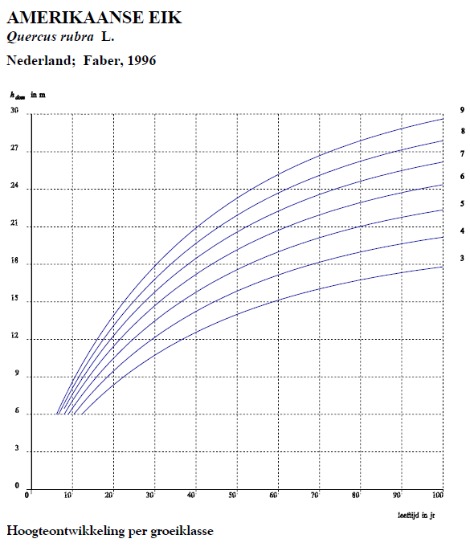

TABLES DE PRODUCTION EMPLOYEES

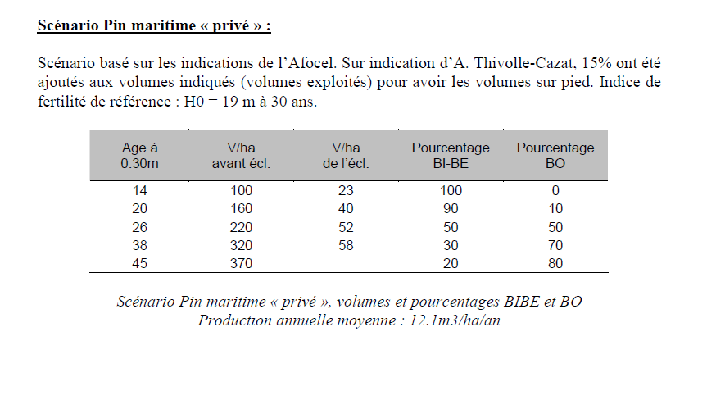
 | Pin Maritime / Pin Taeda

 | Table utilisée : | Table de production établie par CEMAGREF, sur les indications de l'AFOCEL (yc répartition BI/BO)

 |  | A défaut de table de production pour le pin taeda établie à ce jour, et considérant que la croissance du pin taeda est supérieure à celle du pin maritime (cf doc FCBA) , la table pour le pin maritime est utilisée pour les deux essences.

 | Source : | CEMAGREF : | https://inis.iaea.org/collection/NCLCollectionStore/_Public/43/012/43012105.pdf
 |  | FCBA (pin taeda) : | https://www.fcba.fr/wp-content/uploads/2020/10/fcbainfo_2014_2_la_sylviculture_du_pin_taeda_en_aquitaine_jmdeboisseson.pdf

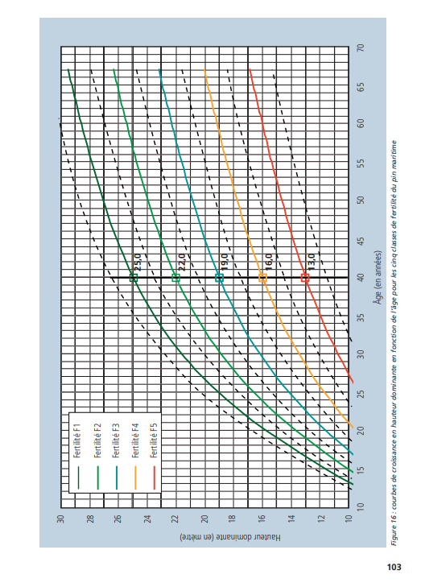

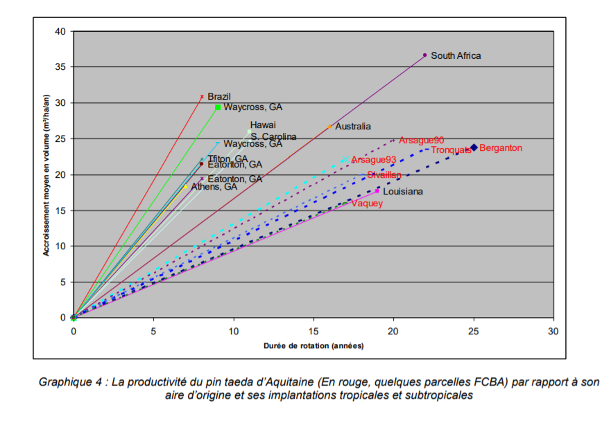
L'accroissement moyen constaté du Pin Taeda en Aquitaine est supérieur à 15 m3/ha/an

Récapitulatif des résultats
RECAPITULATIF REDUCTIONS D'EMISSIONS
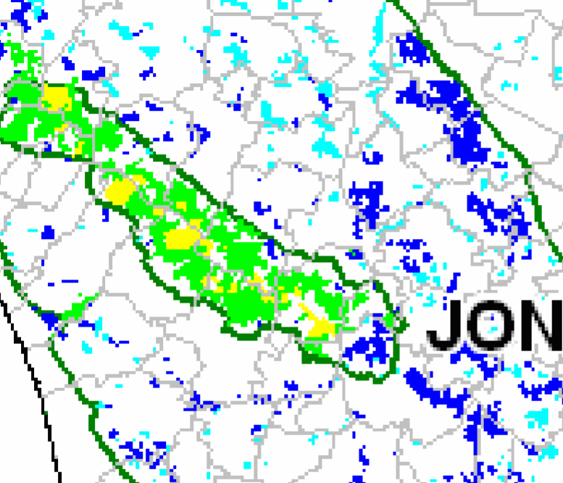

DONNEES PRINCIPALES
Commune | Plassac |  |  | Taille : | 53.00 ha |  | Etat initial : cultures |  |  |  | VAN projet | -45,654 €
Département | Charente (17) |  |  | Classe de fertilité : | Très forte |  | Scénario de référence : maintien des terres en cultures |  |  |  | VAN référence | 257 €
Région | Nouvelle Aquitaine |  |  | Risque incendie : | Forte |  | Scénario projet : boisement |  |  |  | DeltaVAN | -45,910 €
 |  |  |  |  | https://www.charente-maritime.gouv.fr/content/download/8669/46831/file/8.PDPFCI.pdf

RECAPITULATIFS DES RESULTATS PAR ESSENCE ET NATURE DE SOLS

Essence | Chêne rouge d’Amérique | Pin maritime | Pin maritime
Nature des sols | Cultures | Cultures | Cultures
REA (Forêt) | 314 tCO2/ha | 234 tCO2/ha | 203 tCO2/ha |  |  |  |  |  |  |  |  |  |  | 11872.84 tC02
REA (Produits) | - | 15 tCO2/ha | 15 tCO2/ha |  |  |  |  |  |  |  |  |  |  | 752.95 tC02
REI (substitution) | 23 tCO2/ha | 68 tCO2/ha | 68 tCO2/ha |  |  |  |  |  |  |  |  |  |  | 3460.00 tC02
Surface | 3.00 ha | 25.00 ha | 25.00 ha | 0.00 ha | 0.00 ha | 0.00 ha | 0.00 ha | 0.00 ha | 0.00 ha | 0.00 ha | 0.00 ha | 0.00 ha | 0.00 ha
 | 1009.45 tC02 | 7924.20 tC02 | 7152.15 tC02 | 0.00 tC02 | 0.00 tC02 | 0.00 tC02 | 0.00 tC02 | 0.00 tC02 | 0.00 tC02 | 0.00 tC02 | 0.00 tC02 | 0.00 tC02 | 0.00 tC02 | 16085.80 tC02

REDUCTIONS D'EMISSIONS GENERABLES AVANT RABAIS |  |  |  |  |  |  |  |  | RABAIS APPLICABLES
 |  |  |  |  |  |  |  |  |  |  |  |  |  | Rabais appliqué
 |  |  |  |  |  | Avant rabais | Après rabais |  | Rabais 1 | Analyse économique |  |  | OUI | 0%
1) Réductions d'émissions anticipées (REA) générables |  | a. par l'écosystème forestier (avant rabais) : |  |  | Sous-total : | 11872.84 tC02 | 9082.73 tC02 |  | Rabais 2 | Risques généraux |  |  | Obligatoire | 10%
 |  | b. par les produits bois (avant rabais) : |  |  | Sous-total : | 752.95 tC02 | 576.01 tC02 |  | Rabais 3 | Risque d’incendie |  |  | Fort | 15%
2) Réductions d'émissions de l'Empreinte (REE) générables : |  |  |  |  | Sous-total | 3460.00 tC02 | 2646.90 tC02 |  | Rabais 4 | Justification de la classe de production |  |  | OUI | 0%

 |  |  |  |  | TOTAL REG avant rabais : | 16085.80 tC02 |  |  |  |  |  |  | TOTAL REG après rabais : | 12305.63 tC02

 |  |  |  |  |  |  |  |  |  |  |  |  |  |  | https://www.charente-maritime.gouv.fr/content/download/8669/46831/file/8.PDPFCI.pdf

